Business Function
Basic design | System | WEBSITE BÁN LINH KIỆN ĐIỆN TỬ | function | Create by | Nguyễn Xuân Thường | date | Create | acceptor

 | Process. Name | Modification History |  |  |  |  | Update

Đăng nhập (Người dùng)
Giao diện trang chủ
Danh sách sản phẩm
Tìm kiếm
Chi tiết sản phẩm
Thêm sản phẩm vào giỏ hàng

Giỏ hàng
Chỉnh sửa số lượng sản phẩm
Thanh toán
Chọn phương thức vận chuyển
Chọn phương thức thanh toán

Đơn hàng
Chi tiết đơn hàng
Hủy đơn hàng

Liên hệ

Tài khoản
Chỉnh sửa thông tin cá nhân

Đổi mật khẩu

Đăng nhập (admin)
Giao diện trang chủ
Quản lý khách hàng
Khoá hoạt động

Quản lý nhân viên
Khoá hoạt động tài khoản nv
Thêm nhân viên
Chỉnh sửa thông tin
Reset mật khẩu tk

Quản lý nhà cung cấp
Thêm nhà cung cấp
Chỉnh sửa thông tin

Quản lý đơn vị vận chuyển
Thêm đơn vị vận chuyển
Chỉnh sửa thông tin

Quản lý sản phẩm
Thêm sản phẩm mới
Chỉnh sửa thông tin sp

Quản lý danh mục sản phẩm
Thêm danh mục mới
Chỉnh sửa thông tin dm

Quản lý đơn hàng
Xem thông tin đơn hàng
Xác nhận đơn hàng
Cập nhật trạng thái đơn hàng

Quản lý đơn nhập
Thêm đơn nhập
Cập nhật trạng thái đơn

Quản lý thống kê
Xem thống kê

Quản lý tài khoản
Thay đôi thông tin cá nhân
Đổi mật khẩu

Trang chủ
 |  | Thiết kế | Tài liệu phát triển | Tên hê thống | Website bán linh kiện điện tử |  | Người tạo | Nguyễn Xuân Thường | Ngày tạo | 28/9/2023
 |  |  |  |  |  |  | Người cập nhật |  | Ngày cập nhật
 |  |  |  | Màn hình (ID) | Login | Màn hình (tên) |  | Màn hình đăng nhập

* Hình ảnh giao diện
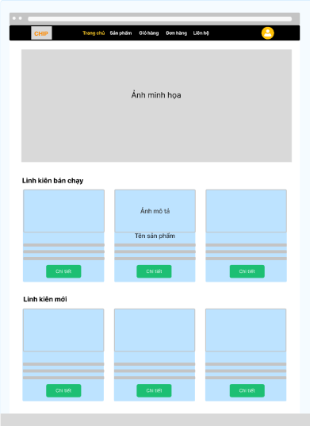

 | * Mô tả chức năng
 | - Hiển thị giao diện khi bắt đầu truy cập website
 | - Hiển thị các sẩn phẩm bạn chạy, sản phẩm mới trong hệ thống

Login
 |  | Thiết kế | Tài liệu phát triển | Tên hê thống | Website bán linh kiện điện tử |  | Người tạo | Nguyễn Xuân Thường | Ngày tạo | 28/9/2023
 |  |  |  |  |  |  | Người cập nhật |  | Ngày cập nhật
 |  |  |  | Màn hình (ID) | Login | Màn hình (tên) |  | Màn hình đăng nhập

* Hình ảnh giao diện

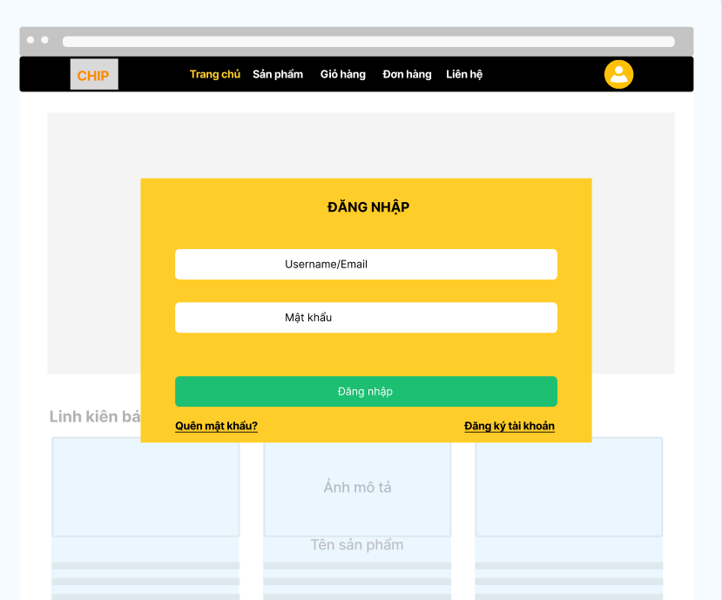

 | * Mô tả chức năng
 | - Dùng để user đăng nhập với ứng dụng
 | - Người dùng nhập đầy đủ email và password để đăng nhập
 | - Khi nhấn button Đăng nhập, hệ thống sẽ kiểm tra email và password người dùng nhập vào, sau đó sẽ kiểm tra tài khoản đã tồn tại trong hệ thống hay chưa?
 |  | + Nếu có lỗi thì thông báo lỗi tại màn hình này.
 |  | + Nếu không có lỗi, đăng nhập thành công sẽ chuyển sang màn hình trang chủ

Register
 |  | Thiết kế | Tài liệu phát triển | Tên hê thống | Website bán linh kiện điện tử |  | Người tạo | Nguyễn Xuân Thường | Ngày tạo | 28/9/2023
 |  |  |  |  |  |  | Người cập nhật |  | Ngày cập nhật
 |  |  |  | Màn hình (ID) | Register | Màn hình (tên) |  | Màn hình đăng ký

* Hình ảnh giao diện
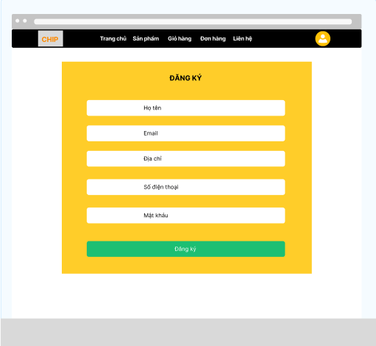

 | * Mô tả chức năng
 | - Dùng để user đăng ký tài khoản với ứng dụng
 | - Người dùng nhập đầy đủ Họ tên, email, địa chỉ, số điện thoại, mật khẩu để đăng ký tài khoản
 | - Khi nhấn button Đăng ký, hệ thống sẽ kiểm tra email hay chưa và tiến hành đăng ký tài khoản vào hệ thống
 |  | + Nếu có lỗi thì thông báo lỗi tại màn hình này.
 |  | + Nếu không có lỗi, đăng ký thành công sẽ chuyển sang màn hình trang chủ

ListProduct
 |  | Thiết kế | Tài liệu phát triển | Tên hê thống | Website bán linh kiện điện tử |  | Người tạo | Nguyễn Xuân Thường | Ngày tạo | 28/9/2023
 |  |  |  |  |  |  | Người cập nhật |  | Ngày cập nhật
 |  |  |  | Màn hình (ID) | Product | Màn hình (tên) |  | Màn hình danh sách sản phẩm

* Hình ảnh giao diện

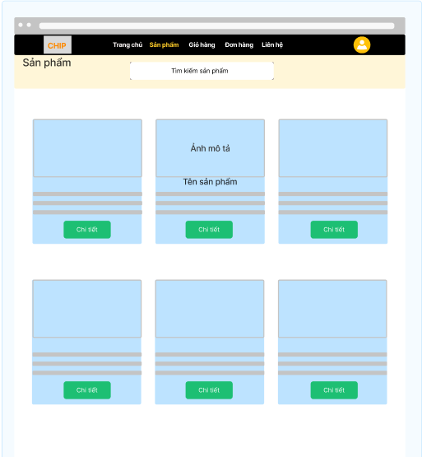

 | * Mô tả chức năng
 | - Dùng để xem danh sách sản phẩm và tìm kiếm sản phẩm
 | - Người dùng nhập tên sản phẩm để tìm kiếm sản phẩm phù hợp
 | - Khi nhấn button chi tiết để có thể xem chi tiết của một sản phẩm

DetailProduct
 |  | Thiết kế | Tài liệu phát triển | Tên hê thống | Website bán linh kiện điện tử |  | Người tạo | Nguyễn Xuân Thường | Ngày tạo | 28/9/2023
 |  |  |  |  |  |  | Người cập nhật |  | Ngày cập nhật
 |  |  |  | Màn hình (ID) | DetailProduct | Màn hình (tên) |  | Màn hình chi tiết sản phẩm

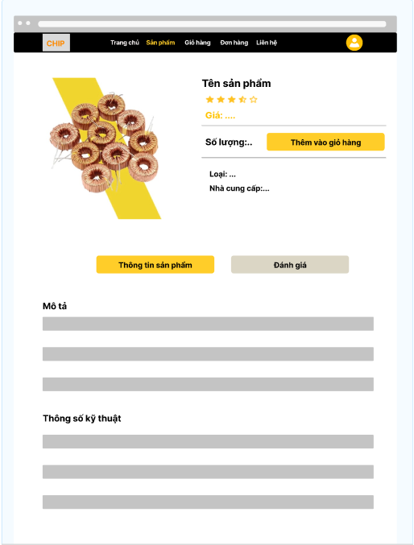
* Hình ảnh giao diện

 | * Mô tả chức năng
 | - Dùng xem thông tin chi tiết một sản phẩm và thêm sản phẩm vào giỏ hàng
 | - Người dùng điều chỉ số lượng và nhấn button "Thêm vào giỏ hàng" để thêm sản phẩm vào giỏ hàng
 |  | Trường hợp người dùng chưa đăng nhập, không thể thêm sản phẩm vào giỏ hàng và hiển thị thông báo thêm thất bại
 |  | Trường hợp người dùng đã đăng nhập, hiển thị thông báo thêm thành công
 | - Khi nhấn Button "thông tin sản phẩm" trang sẽ hiễn thị thông tin sản phẩm
 | - Khi nhấn Button "Đánh giá" trang sẽ hiễn các lược đánh giá sản phẩm từ những khách hàng đã mua sản phẩm

Cart
 |  | Thiết kế | Tài liệu phát triển | Tên hê thống | Website bán linh kiện điện tử |  | Người tạo | Nguyễn Xuân Thường | Ngày tạo | 28/9/2023
 |  |  |  |  |  |  | Người cập nhật |  | Ngày cập nhật
 |  |  |  | Màn hình (ID) | Cart | Màn hình (tên) |  | Màn hình giỏ hàng

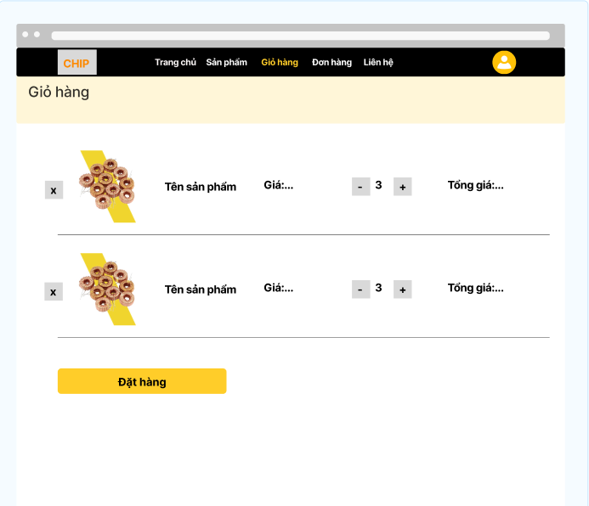
* Hình ảnh giao diện

 | * Mô tả chức năng
 | - Dùng để xem những sản phẩm đã được thêm vào giỏ hàng và điều chỉ sản phẩm, số lượng để đặt hàng
 | - Người dùng nhấn Button " + ", " - " để điều chỉ số lượng sản phẩm
 |  | Trường hơp tăng số lượng quá tồn kho thì sẽ thông báo lỗi
 | '- Người dùng nhấn Button " x " để xóa sản phẩm ra khỏi giỏ hàng
 | - Khi nhấn button Đặt hàng các sản phẩm trong giỏ sẽ được đặt và chuyển đến màn hình thanh toán

Payment
 |  | Thiết kế | Tài liệu phát triển | Tên hê thống | Website bán linh kiện điện tử |  | Người tạo | Nguyễn Xuân Thường | Ngày tạo | 28/9/2023
 |  |  |  |  |  |  | Người cập nhật |  | Ngày cập nhật
 |  |  |  | Màn hình (ID) | Payment | Màn hình (tên) |  | Màn hình thanh toán

* Hình ảnh giao diện
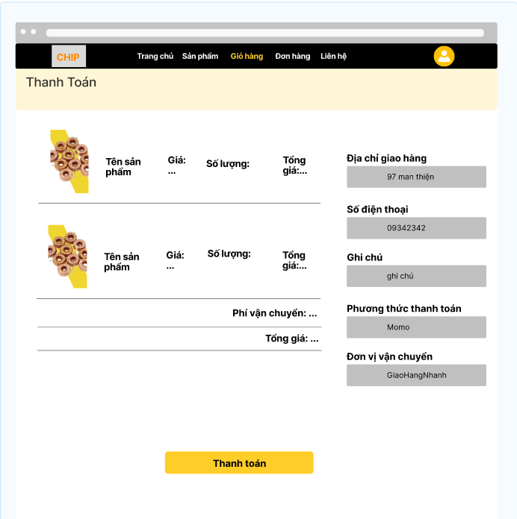

 | * Mô tả chức năng
 | - Dùng để người dùng đặt các sản phẩm muốn mua
 | - Người dùng nhập thông tin địa chỉ giao hàng, số điện thoại, chọn phương thức thanh toán, đơn vị vận chuyển
 | - Khi nhấn button Thanh toán để tiến hành đặt hàng, hệ thống sẽ kiểm tra dữ liệu thông tin nhập
 |  | + Nếu có lỗi thì thông báo lỗi tại màn hình này.
 |  | + Nếu không có lỗi, đặt hàng thành công, thông báo đặt hàng thành công và chuyển sang màn hình đơn hàng

ListOrder
 |  | Thiết kế | Tài liệu phát triển | Tên hê thống | Website bán linh kiện điện tử |  | Người tạo | Nguyễn Xuân Thường | Ngày tạo | 28/9/2023
 |  |  |  |  |  |  | Người cập nhật |  | Ngày cập nhật
 |  |  |  | Màn hình (ID) | ListOrder | Màn hình (tên) |  | Màn hình danh sách đơn hàng

* Hình ảnh giao diện
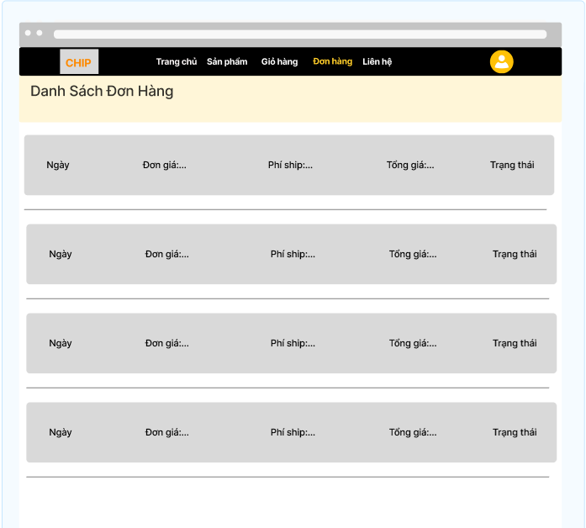

 | * Mô tả chức năng
 | - Dùng để hiển thị danh sách đơn đặt hàng khách hàng đã đặt
 | - Khi nhấn vào một đơn hàng bất kỳ sẽ chuyển sang màn hình chi tiết đơn đặt hàng

DetailOrder
 |  | Thiết kế | Tài liệu phát triển | Tên hê thống | Website bán linh kiện điện tử |  | Người tạo | Nguyễn Xuân Thường | Ngày tạo | 28/9/2023
 |  |  |  |  |  |  | Người cập nhật |  | Ngày cập nhật
 |  |  |  | Màn hình (ID) | DetailOrder | Màn hình (tên) |  | Màn hình chi tiết sản phẩm

* Hình ảnh giao diện
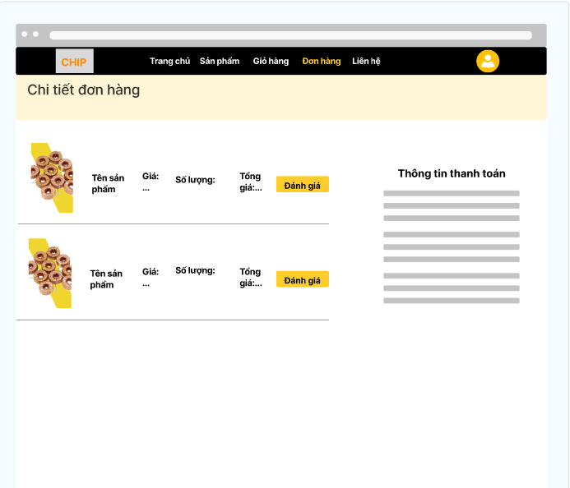

 | * Mô tả chức năng
 | - Dùng để người dùng xem chi tiết đơn hàng đã đặt và theo dõi quá trình của đơn đặt hàng
 | - Khi nhấn button Đánh giá, khách hàng có thể gửi phản hồi về sản phẩm đã mua

InforUser
 |  | Thiết kế | Tài liệu phát triển | Tên hê thống | Website bán linh kiện điện tử |  | Người tạo | Nguyễn Xuân Thường | Ngày tạo | 28/9/2023
 |  |  |  |  |  |  | Người cập nhật |  | Ngày cập nhật
 |  |  |  | Màn hình (ID) | InforUser | Màn hình (tên) |  | Màn hình thông tin tài khoản

* Hình ảnh giao diện

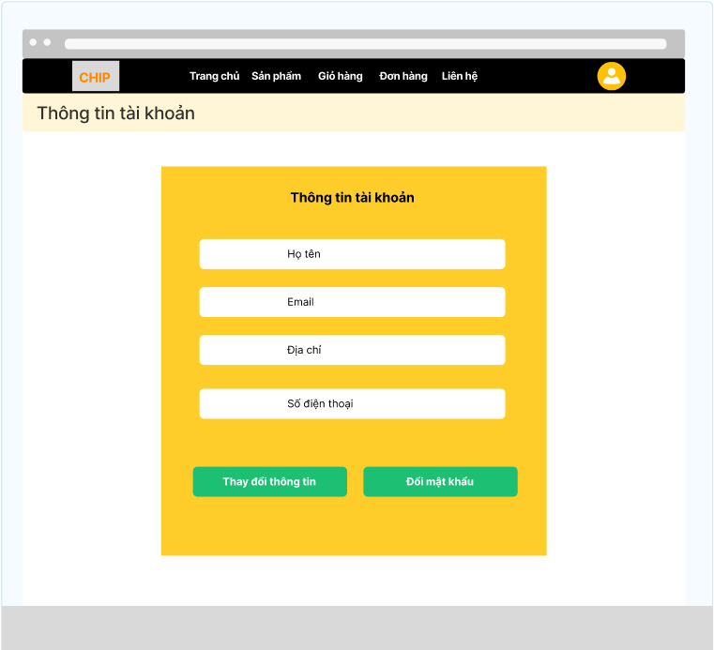

 | * Mô tả chức năng
 | - Dùng để xem thông tin cá nhân, cập nhật thông tin và đổi mật khẩu tài khoản
 | - Trước khi thay đổi thông tin, người dùng phải nhập đầy đủ thông tin họ tên, địa chỉ, số điện thoại, (email không thể thay đổi)
 | - Khi nhấn button thay đổi thông tin, hệ thống sẽ kiểm tra thông tin
 |  | + Nếu có lỗi sẽ hiển thị thông báo lỗi
 |  | + Nếu không có lỗi, thay đổi thành công sẽ hiễn thị thông báo thay đổi thành công
 | - Khi nhấn button Đổi mật khẩu, sẽ chuyển đến màn hình thay đổi mật khẩu

Admin_Customer
 |  | Thiết kế | Tài liệu phát triển | Tên hê thống | Website bán linh kiện điện tử |  | Người tạo | Nguyễn Xuân Thường | Ngày tạo | 28/9/2023
 |  |  |  |  |  |  | Người cập nhật |  | Ngày cập nhật
 |  |  |  | Màn hình (ID) | Admin_customer | Màn hình (tên) |  | Màn hình danh sách khách hàng

* Hình ảnh giao diện

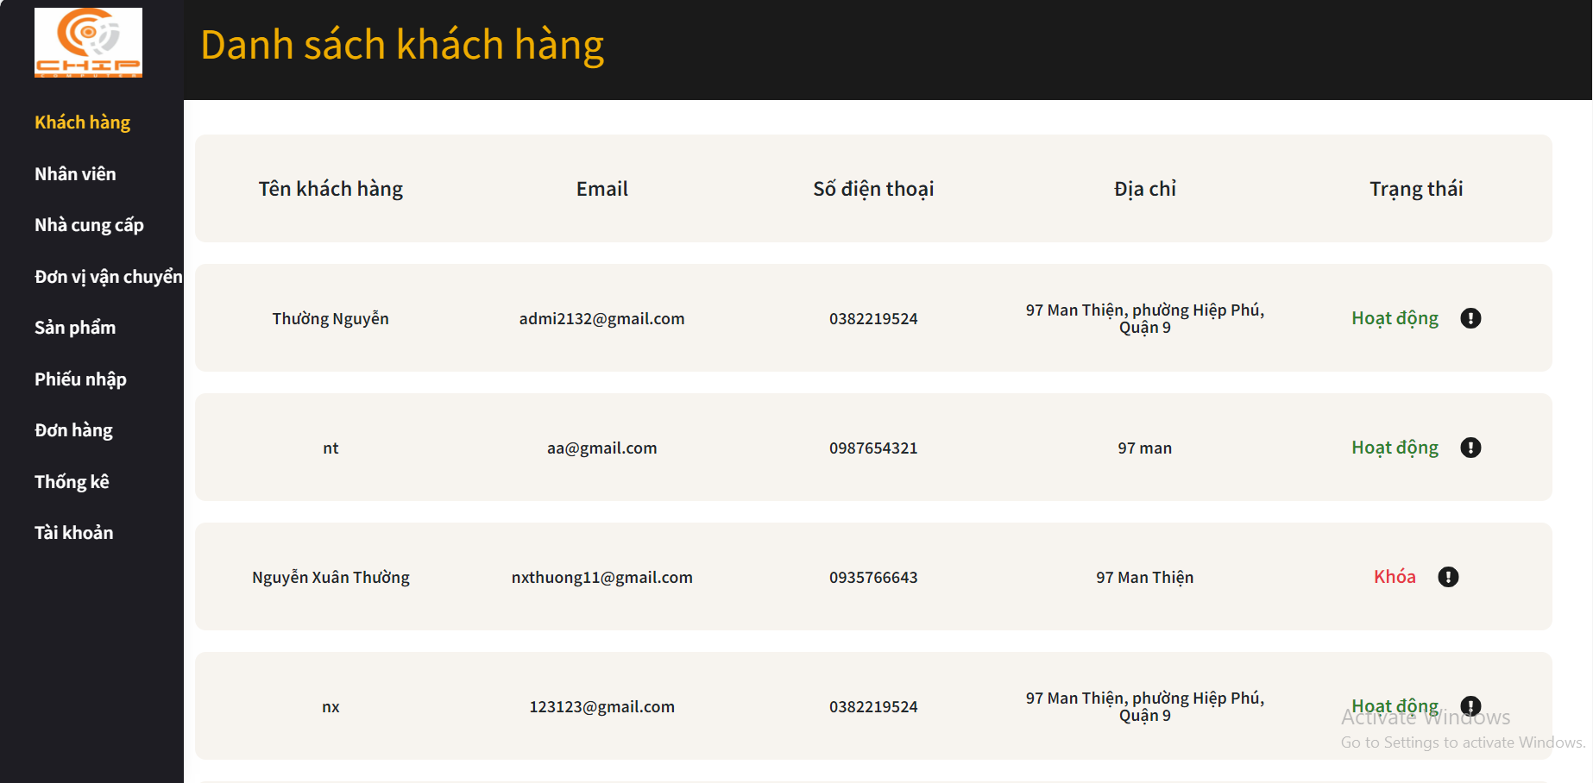

 | * Mô tả chức năng
 | - Dùng để quản lý danh sách khách hàng
 | - Nhân viên có thể cập nhật trạng thái hoạt động của khách hàng thông qua nhấn button chấm than

Admin_Employee
 |  | Thiết kế | Tài liệu phát triển | Tên hê thống | Website bán linh kiện điện tử |  | Người tạo | Nguyễn Xuân Thường | Ngày tạo | 28/9/2023
 |  |  |  |  |  |  | Người cập nhật |  | Ngày cập nhật
 |  |  |  | Màn hình (ID) | Admin_employee | Màn hình (tên) |  | Màn hình danh sách nhân viên

* Hình ảnh giao diện

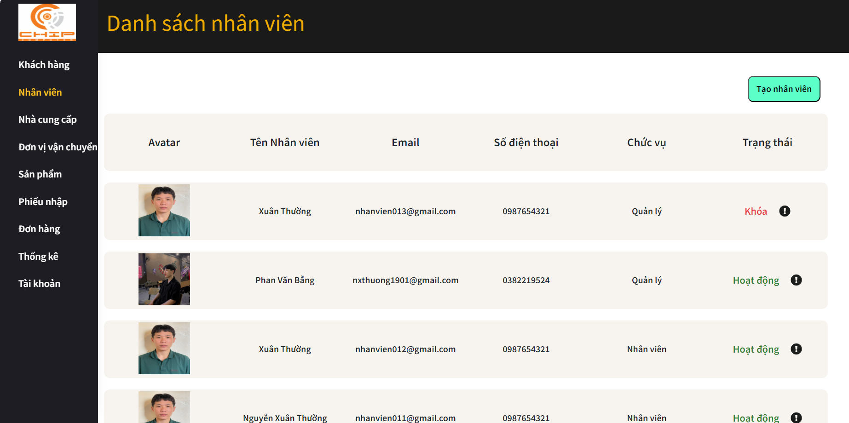

 | * Mô tả chức năng
 | - Dùng để quản lý danh sách nhân viên
 | - Khi nhấn button tạo nhân viên sẽ chuyển đến màn hình tạo nhân viên mới
 | '- Khi nhấn vào nhân viên bất kì sẽ chuyển đến màn hình thông tin nhân viên
 | '- Khi nhấn button chấm than có thể chỉnh sửa hoạt hông của nhân viên đó

Admin_Supplier
 |  | Thiết kế | Tài liệu phát triển | Tên hê thống | Website bán linh kiện điện tử |  | Người tạo | Nguyễn Xuân Thường | Ngày tạo | 28/9/2023
 |  |  |  |  |  |  | Người cập nhật |  | Ngày cập nhật
 |  |  |  | Màn hình (ID) | Admin_Supplier | Màn hình (tên) |  | Màn hình danh sách nhà cung cấp

* Hình ảnh giao diện
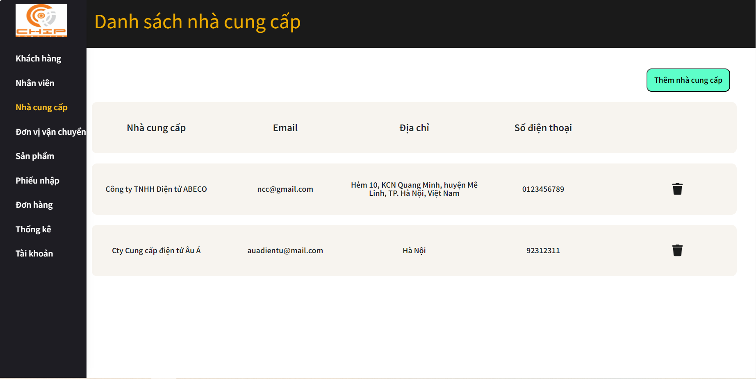

 | * Mô tả chức năng
 | - Dùng để quản lý danh sách nhà cung cấp
 | - Khi nhấn button Thêm đơn vị vận chuyển sẽ chuyển đến màn hình thêm nhà cung cấp
 | - Khi nhấn button xóa, hệ thống sẽ kiểm tra và xóa nhà cung cấp
 |  | + Nếu có lỗi thì thông báo lỗi tại màn hình này.
 |  | + Nếu không có lỗi,xóa nhà cung cấp thành công sẽ thông báo thành công tại màn hình này

Admin_AddSupplier
 |  | Thiết kế | Tài liệu phát triển | Tên hê thống | Website bán linh kiện điện tử |  | Người tạo | Nguyễn Xuân Thường | Ngày tạo | 28/9/2023
 |  |  |  |  |  |  | Người cập nhật |  | Ngày cập nhật
 |  |  |  | Màn hình (ID) | Admin_AddSupplier | Màn hình (tên) |  | Màn hình thêm nhà cung cấp

* Hình ảnh giao diện
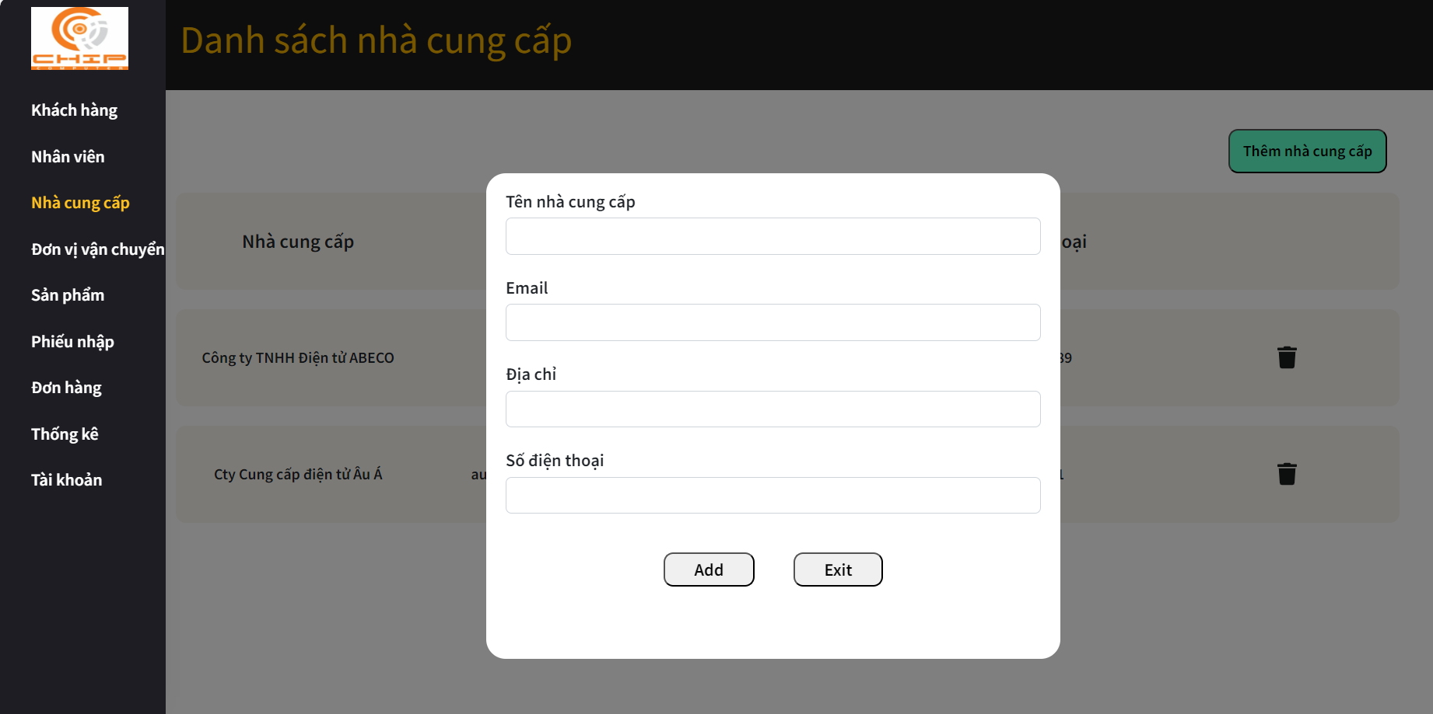

 | * Mô tả chức năng
 | - Dùng để thêm nhà cung cấp mới
 | - Người dùng nhập đầy đủ email, tên nhà cung cấp, địa chỉ, số điện thoại
 | - Khi nhấn button Add, hệ thống sẽ kiểm tra thông tin và lưu trữ
 |  | + Nếu có lỗi thì thông báo lỗi tại màn hình này.
 |  | + Nếu không có lỗi, thêm nhà cung cấp thành công sẽ chuyển sang màn hình danh sách nhà cung cấp

Admin_Shipping Unit
 |  | Thiết kế | Tài liệu phát triển | Tên hê thống | Website bán linh kiện điện tử |  | Người tạo | Nguyễn Xuân Thường | Ngày tạo | 28/9/2023
 |  |  |  |  |  |  | Người cập nhật |  | Ngày cập nhật
 |  |  |  | Màn hình (ID) | Admin_Shipping Unit | Màn hình (tên) |  | Màn hình danh sách đơn vị vận chuyển

* Hình ảnh giao diện
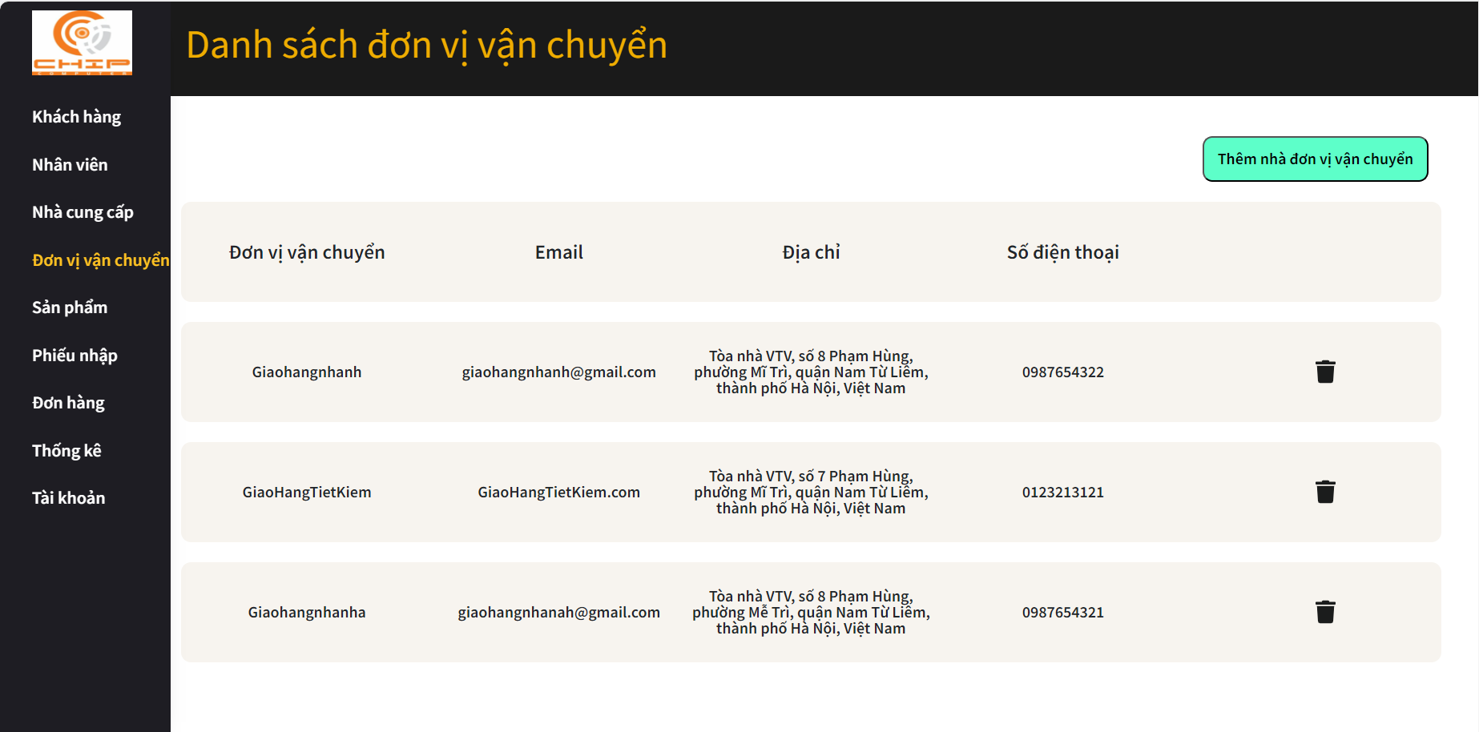

 | * Mô tả chức năng
 | - Dùng để quản lý danh sách đơn vị vận chuyển
 | - Khi nhấn button Thêm đơn vị vận chuyển sẽ chuyển đến màn hình thêm đơn vị vận chuyển
 | - Khi nhấn button xóa, hệ thống sẽ kiểm tra và xóa đơn vị vận chuyển
 |  | + Nếu có lỗi thì thông báo lỗi tại màn hình này.
 |  | + Nếu không có lỗi,xóa đơn vị thành công sẽ thông báo thành công tại màn hình này

Admin_AddShippingUnit
 |  | Thiết kế | Tài liệu phát triển | Tên hê thống | Website bán linh kiện điện tử |  | Người tạo | Nguyễn Xuân Thường | Ngày tạo | 28/9/2023
 |  |  |  |  |  |  | Người cập nhật |  | Ngày cập nhật
 |  |  |  | Màn hình (ID) | Admin_AddShippingUnit | Màn hình (tên) |  | Màn hình thêm đơn vị vận chuyển

* Hình ảnh giao diện
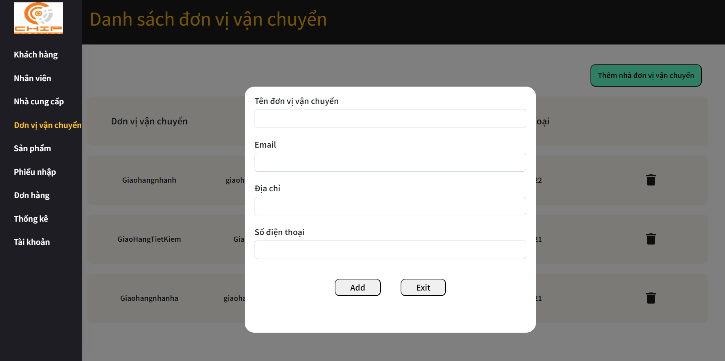

 | * Mô tả chức năng
 | - Dùng để thêm đơn vị vận chuyển mới
 | - Người dùng nhập đầy đủ email, tên đơn vị, địa chỉ, số điện thoại
 | - Khi nhấn button Add, hệ thống sẽ kiểm tra thông tin và lưu trữ
 |  | + Nếu có lỗi thì thông báo lỗi tại màn hình này.
 |  | + Nếu không có lỗi, thêm đơn vị vận chuyển thành công sẽ chuyển sang màn hình danh sách đơn vị vận chuyển

Admin_Product
 |  | Thiết kế | Tài liệu phát triển | Tên hê thống | Website bán linh kiện điện tử |  | Người tạo | Nguyễn Xuân Thường | Ngày tạo | 28/9/2023
 |  |  |  |  |  |  | Người cập nhật |  | Ngày cập nhật
 |  |  |  | Màn hình (ID) | Admin_Product | Màn hình (tên) |  | Màn hình danh sách sản phẩm

* Hình ảnh giao diện
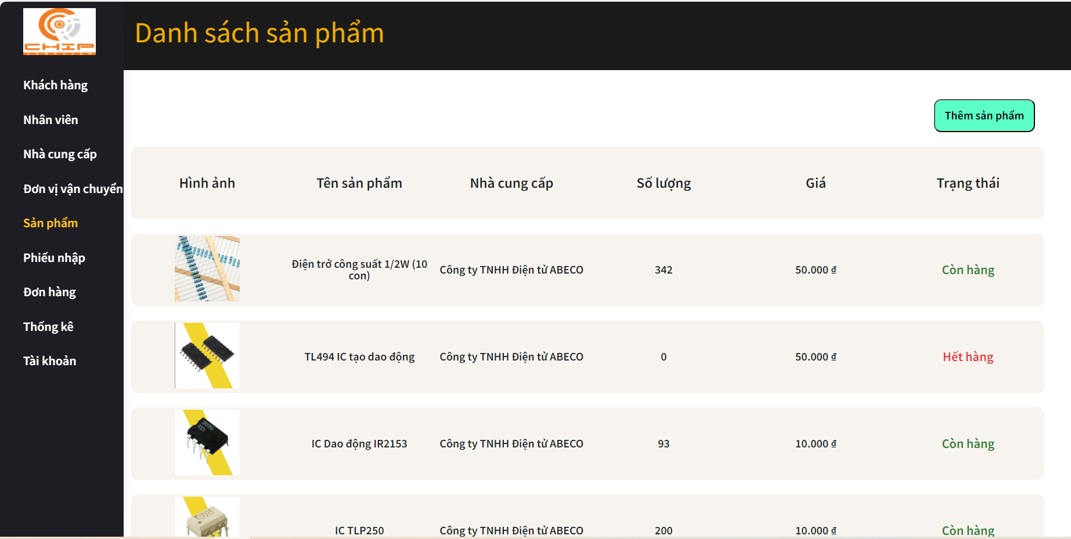

 | * Mô tả chức năng
 | - Dùng để quản lý danh sách sản phẩm
 | - Khi nhấn button Thêm sản phẩm sẽ chuyển đến màn hình thêm sản phẩm
 | '- Khi nhấn vào sản phẩm bất kì sẽ chuyển đến màn hình chi tiết sản phẩm

Admin_AddProduct
 |  | Thiết kế | Tài liệu phát triển | Tên hê thống | Website bán linh kiện điện tử |  | Người tạo | Nguyễn Xuân Thường | Ngày tạo | 28/9/2023
 |  |  |  |  |  |  | Người cập nhật |  | Ngày cập nhật
 |  |  |  | Màn hình (ID) | Admin_AddProduct | Màn hình (tên) |  | Màn hình thêm sản phẩm

* Hình ảnh giao diện
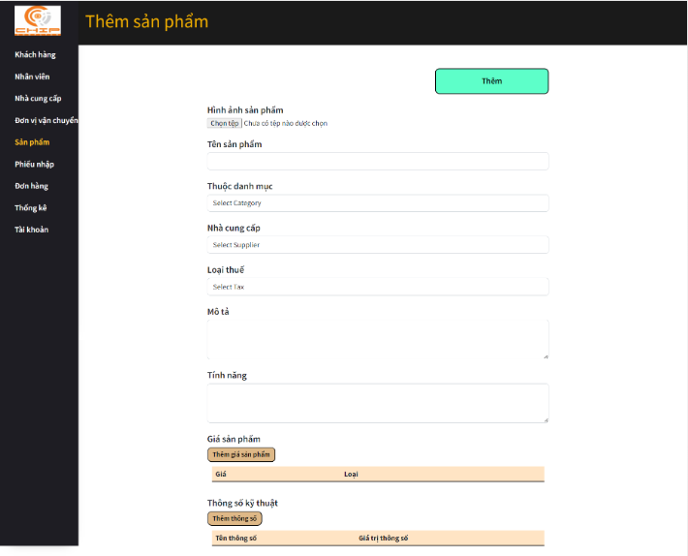

 | * Mô tả chức năng
 | - Dùng để thêm sản phẩm mới vào hệ thống
 | - Người dùng nhập đầy đủ tên sản phẩm, mô tả tính năng, chọn hình ảnh, nhà cung cấp, danh mục, thuế, thêm giá, thông số kỹ thuật
 | - Khi nhấn button Thêm, hệ thống sẽ kiểm tra thông tin sản phẩm mới và lưu vào hệ thống
 |  | + Nếu có lỗi thì thông báo lỗi tại màn hình này.
 |  | + Nếu không có lỗi, thêm sản phẩm mới thành công sẽ chuyển sang màn hình danh sách sản phẩm

Admin_DetailProduct
 |  | Thiết kế | Tài liệu phát triển | Tên hê thống | Website bán linh kiện điện tử |  | Người tạo | Nguyễn Xuân Thường | Ngày tạo | 28/9/2023
 |  |  |  |  |  |  | Người cập nhật |  | Ngày cập nhật
 |  |  |  | Màn hình (ID) | Admin_DetailProduct | Màn hình (tên) |  | Màn hình thông tin sản phẩm

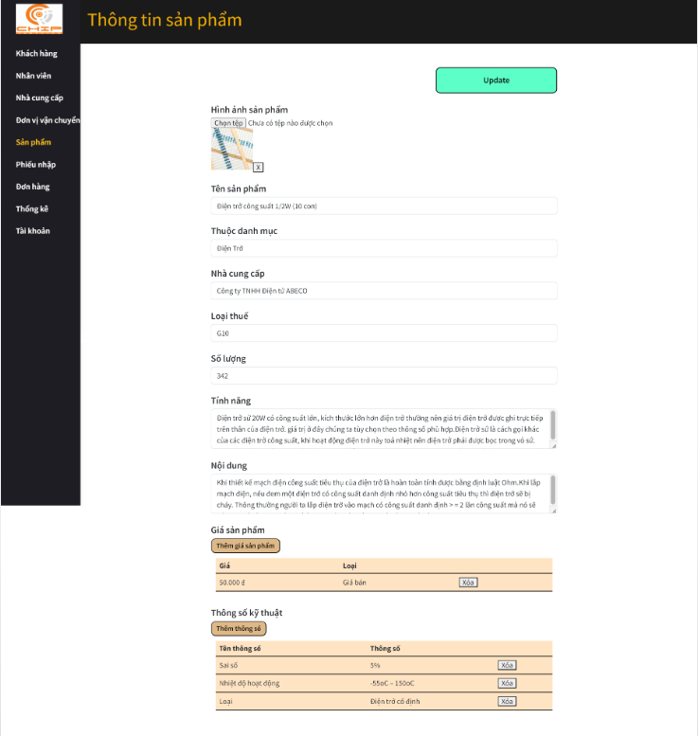
* Hình ảnh giao diện

 | * Mô tả chức năng
 | - Dùng để xem thông tin chi tiết sản phẩm và cập nhật thông tin sản phẩm
 | - Người dùng có thể nhập thông tin muốn thay đổi
 | - Khi nhấn button Update, hệ thống sẽ kiểm tra thông tin và lưu vào hệ thống
 |  | + Nếu có lỗi thì thông báo lỗi tại màn hình này.
 |  | + Nếu không có lỗi, cập nhật thành công sẽ hiễn thị thông báo thành công tại màn hình này

Admin_Import
 |  | Thiết kế | Tài liệu phát triển | Tên hê thống | Website bán linh kiện điện tử |  | Người tạo | Nguyễn Xuân Thường | Ngày tạo | 28/9/2023
 |  |  |  |  |  |  | Người cập nhật |  | Ngày cập nhật
 |  |  |  | Màn hình (ID) | Admin_Import | Màn hình (tên) |  | Màn hình danh sách phiếu nhập

* Hình ảnh giao diện
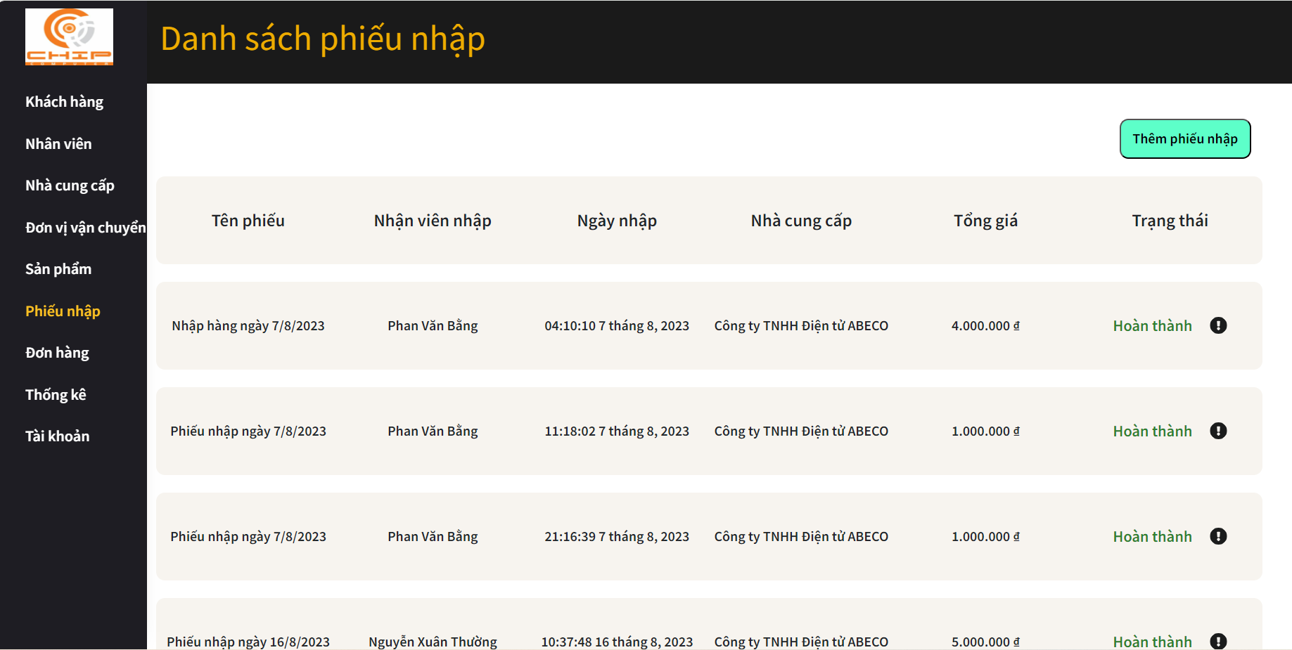

 | * Mô tả chức năng
 | - Dùng để xem danh sách phiếu nhập
 | - Người dùng nhập đầy đủ email và password để đăng nhập
 | - Khi nhấn button Thêm phiếu nhập sẽ chuyển đến màn hình thêm phiếu nhập
 | - Khi nhấn bất kì phiếu nhập nào sẽ chuyển đến màn hình thông tin phiếu nhập

Admin_AddImport
 |  | Thiết kế | Tài liệu phát triển | Tên hê thống | Website bán linh kiện điện tử |  | Người tạo | Nguyễn Xuân Thường | Ngày tạo | 28/9/2023
 |  |  |  |  |  |  | Người cập nhật |  | Ngày cập nhật
 |  |  |  | Màn hình (ID) | Admin_AddImport | Màn hình (tên) |  | Màn hình thêm phiếu nhập

* Hình ảnh giao diện
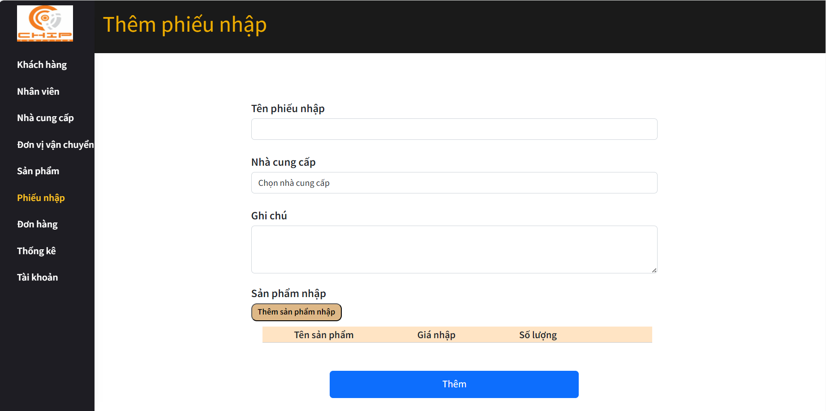

 | * Mô tả chức năng
 | - Dùng để tạo phiếu nhập hàng
 | - Người dùng nhập tên, chọn nhà cung cấp, thêm sản phẩm nhập cùng với giá nhập và số lượng
 | - Khi nhấn button Thêm, hệ thống sẽ kiểm tra thông tin phiếu nhập và tiến hành lưu thông tin
 |  | + Nếu có lỗi thì thông báo lỗi tại màn hình này.
 |  | + Nếu không có lỗi, tạo phiếu nhập thành công sẽ chuyển sang màn hình danh sách phiếu nhập

Admin_DetailImport
 |  | Thiết kế | Tài liệu phát triển | Tên hê thống | Website bán linh kiện điện tử |  | Người tạo | Nguyễn Xuân Thường | Ngày tạo | 28/9/2023
 |  |  |  |  |  |  | Người cập nhật |  | Ngày cập nhật
 |  |  |  | Màn hình (ID) | Admin_DetailImport | Màn hình (tên) |  | Màn hình thông tin phiếu nhập

* Hình ảnh giao diện
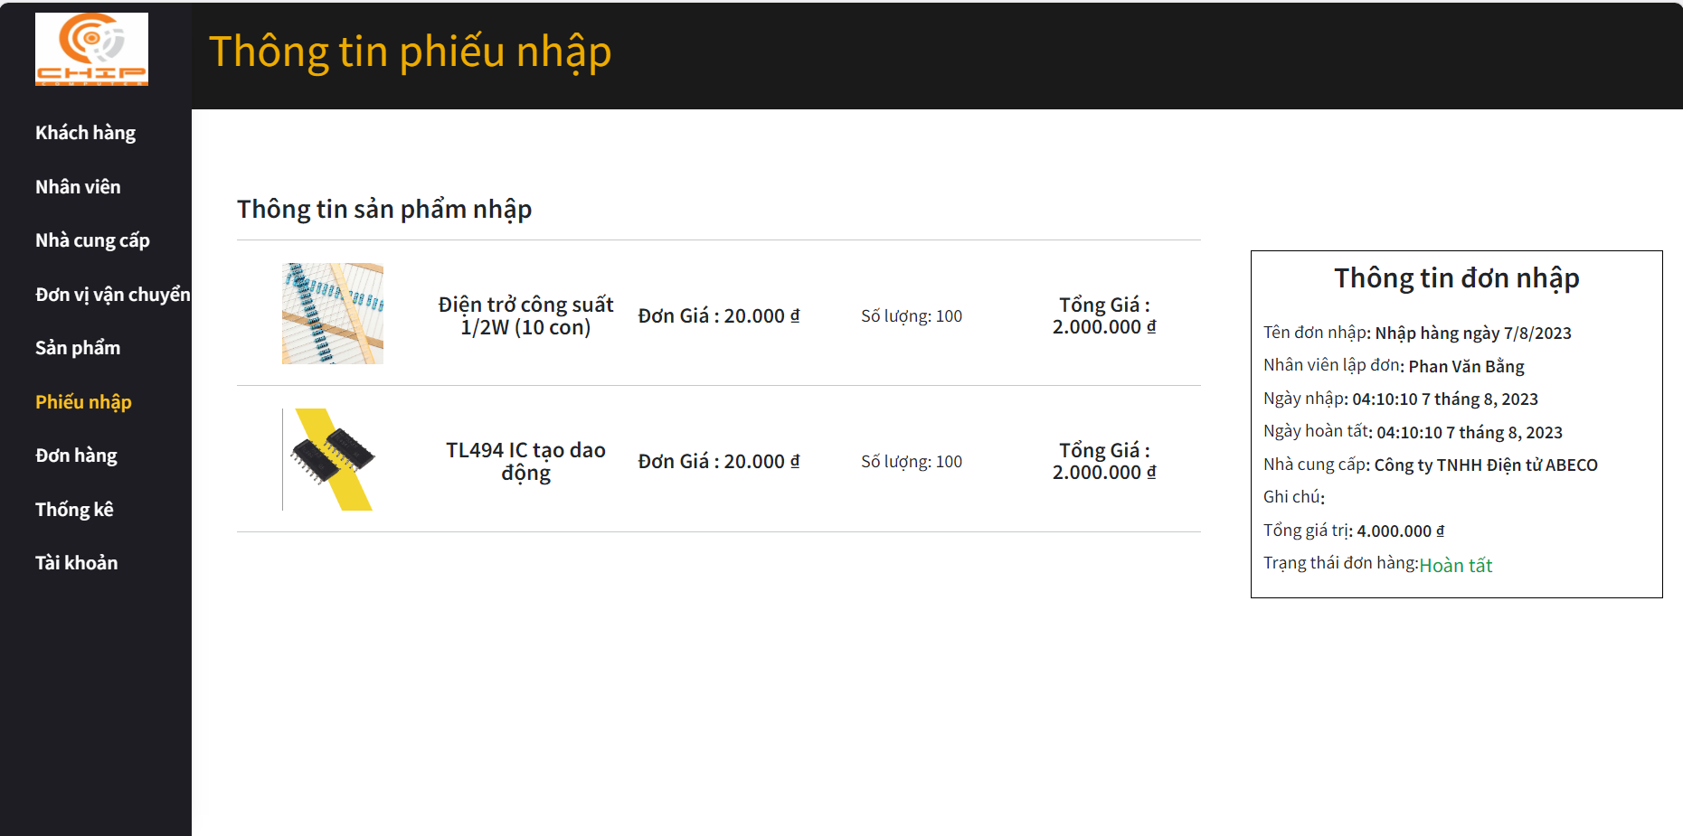

 | * Mô tả chức năng
 | - Dùng để xem chi tiết đơn nhập hàng

Admin_Order
 |  | Thiết kế | Tài liệu phát triển | Tên hê thống | Website bán linh kiện điện tử |  | Người tạo | Nguyễn Xuân Thường | Ngày tạo | 28/9/2023
 |  |  |  |  |  |  | Người cập nhật |  | Ngày cập nhật
 |  |  |  | Màn hình (ID) | Admin_Order | Màn hình (tên) |  | Màn hình danh sách đơn hàng

* Hình ảnh giao diện
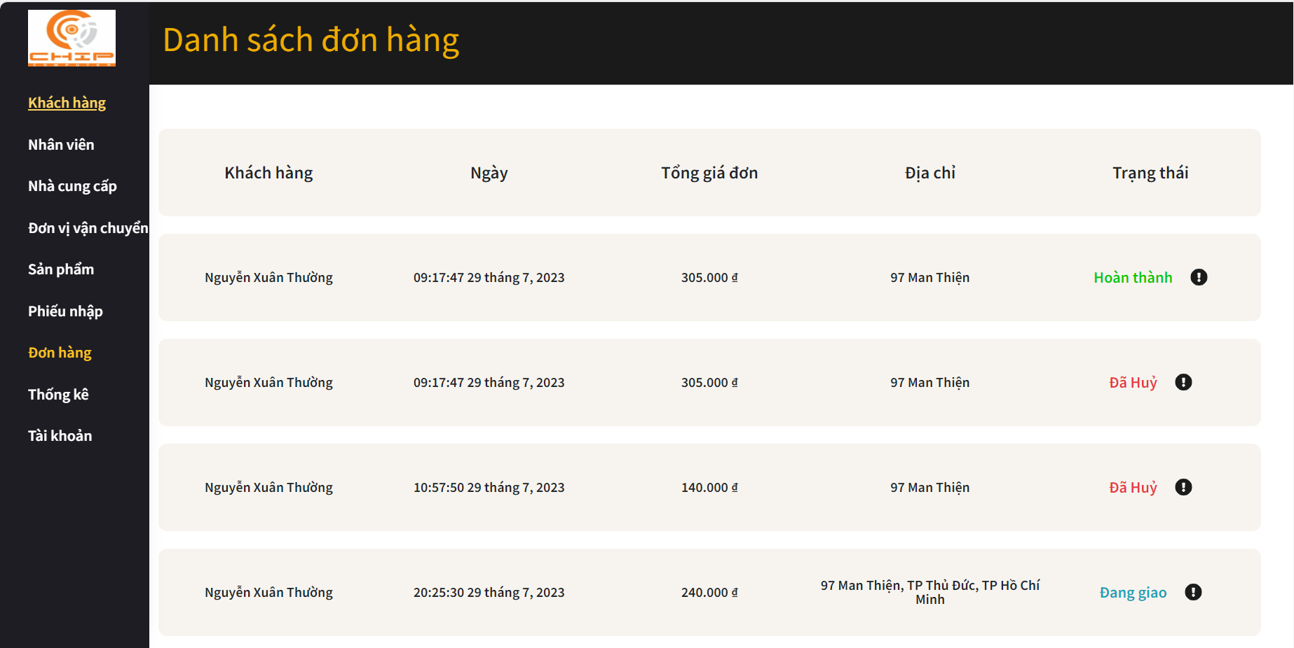

 | * Mô tả chức năng
 | - Dùng để xem danh sách đơn đặt hàng từ khách hàng và cập nhật trạng thái đơn hàng
 | - Khi nhấn button chấm than, người dùng có thể cập nhật trạng thái đơn đặt hàng (trạng thái cập nhật: xác nhận, đang vận chuyển, đã giao, hủy)
 | Hệ thống sẽ kiểm tra trạng thái đơn và cập nhật
 |  | + Nếu có lỗi thì thông báo lỗi tại màn hình này.
 |  | + Nếu không có lỗi, cập nhật thành công sẽ thông báo thành công tại màn hình này
 | - Khi nhấn vào đơn hàng bất kì sẽ chuyển đến màn hình chi tiết đơn hàng

Admin_DetailOrder
 |  | Thiết kế | Tài liệu phát triển | Tên hê thống | Website bán linh kiện điện tử |  | Người tạo | Nguyễn Xuân Thường | Ngày tạo | 28/9/2023
 |  |  |  |  |  |  | Người cập nhật |  | Ngày cập nhật
 |  |  |  | Màn hình (ID) | Admin_DetailOrder | Màn hình (tên) |  | Màn hình thông tin đơn hàng

* Hình ảnh giao diện
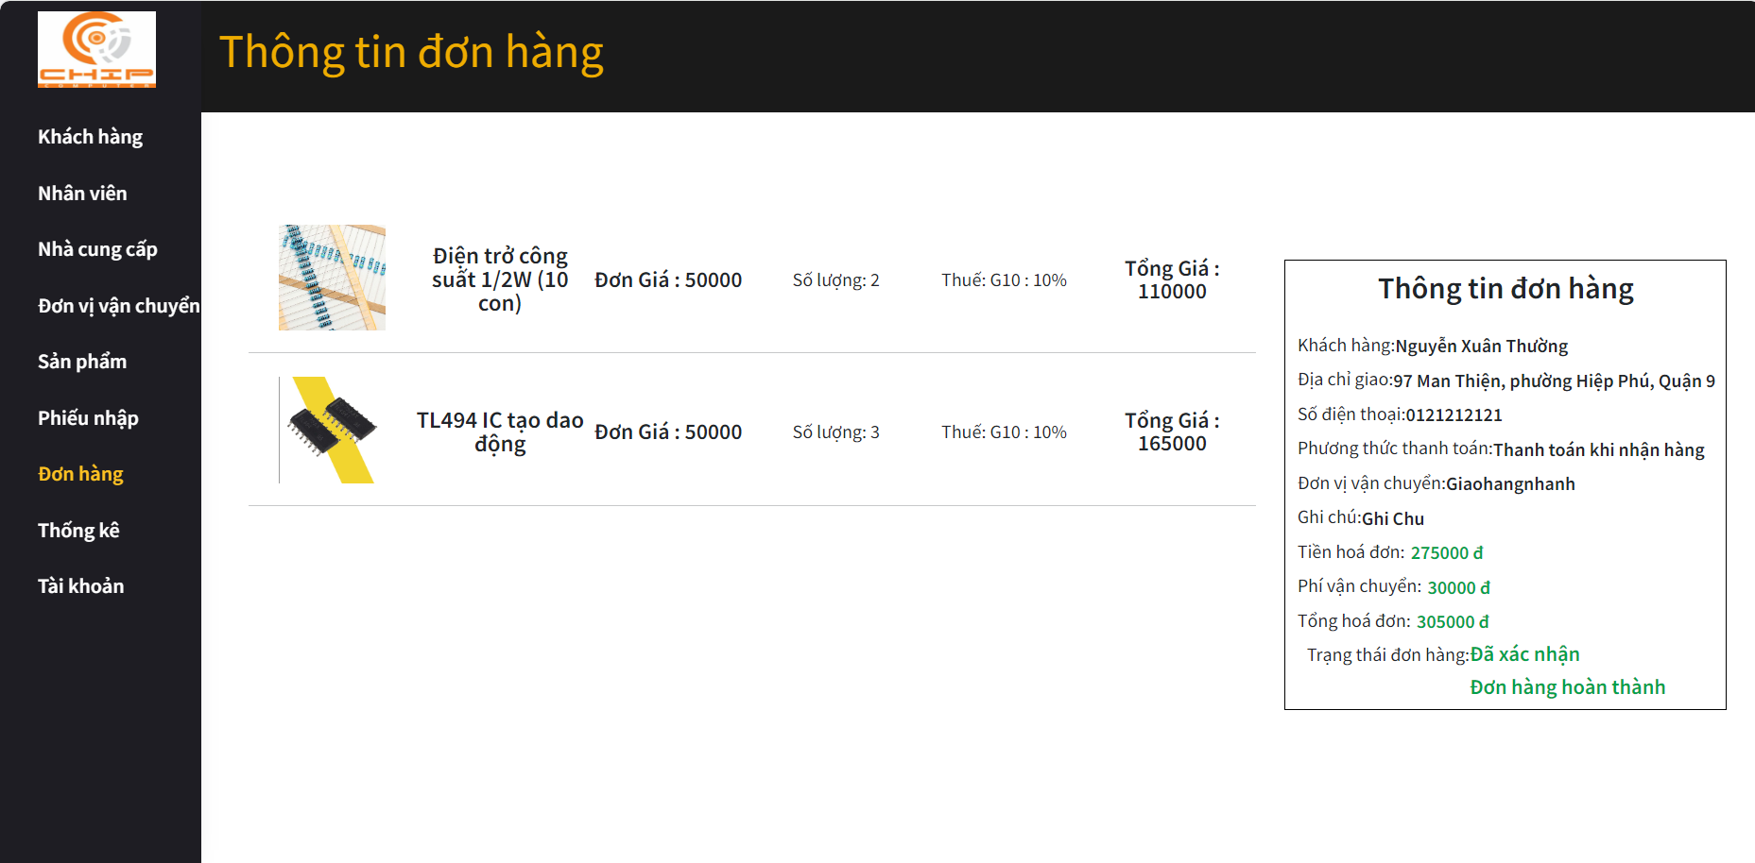

 | * Mô tả chức năng
 | - Dùng để người dung xem chi tiết đơn đặt hàng

Admin_updateUser
 |  | Thiết kế | Tài liệu phát triển | Tên hê thống | Website bán linh kiện điện tử |  | Người tạo | Nguyễn Xuân Thường | Ngày tạo | 28/9/2023
 |  |  |  |  |  |  | Người cập nhật |  | Ngày cập nhật
 |  |  |  | Màn hình (ID) | Admin_updateUser | Màn hình (tên) |  | Màn hình thông tin cá nhân

* Hình ảnh giao diện
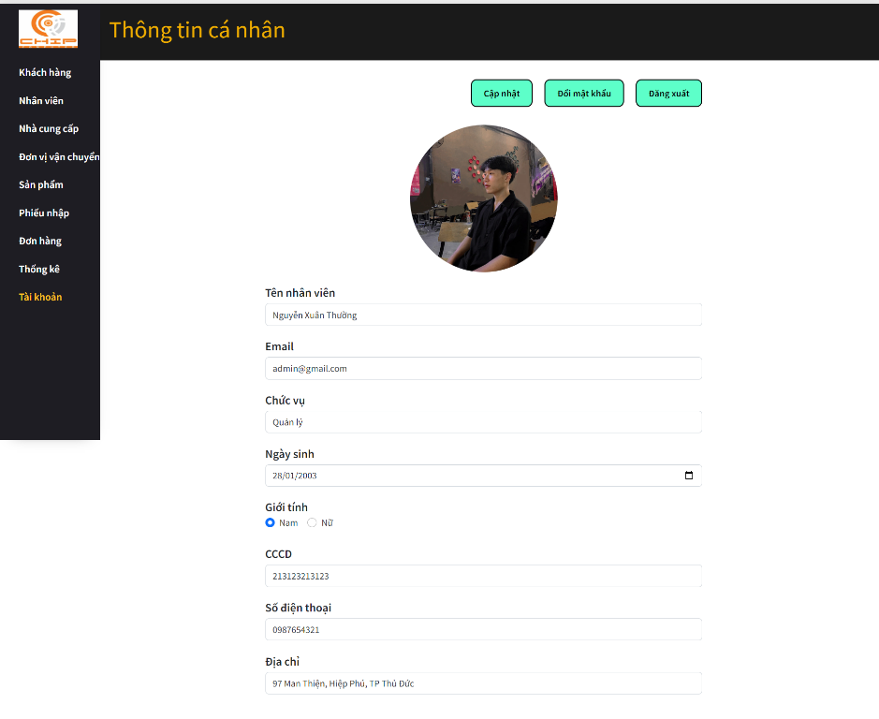

 | * Mô tả chức năng
 | - Dùng để xem thông tin tài khoản và cập nhật trong tin tài khoản
 | - Người dùng xem thông tin cá nhân
 | - Trường hợp muốn thay đổi thông tin, người dùng sửa đổi thông tin muốn cập nhật
 | - Khi nhấn button Cập nhật, hệ thống sẽ kiểm tra thông tin nhập vào (trường hợp này, các trường không được để trống)
 |  | + Nếu có lỗi thì thông báo lỗi tại màn hình này.
 |  | + Nếu không có lỗi, thay đổi thông tin thành công và thông báo thành công tại màn hình này

Admin_updatePassword
 |  | Thiết kế | Tài liệu phát triển | Tên hê thống | Website bán linh kiện điện tử |  | Người tạo | Nguyễn Xuân Thường | Ngày tạo | 28/9/2023
 |  |  |  |  |  |  | Người cập nhật |  | Ngày cập nhật
 |  |  |  | Màn hình (ID) | Admin_updatePassword | Màn hình (tên) |  | Màn hình đổi mật khẩu

* Hình ảnh giao diện
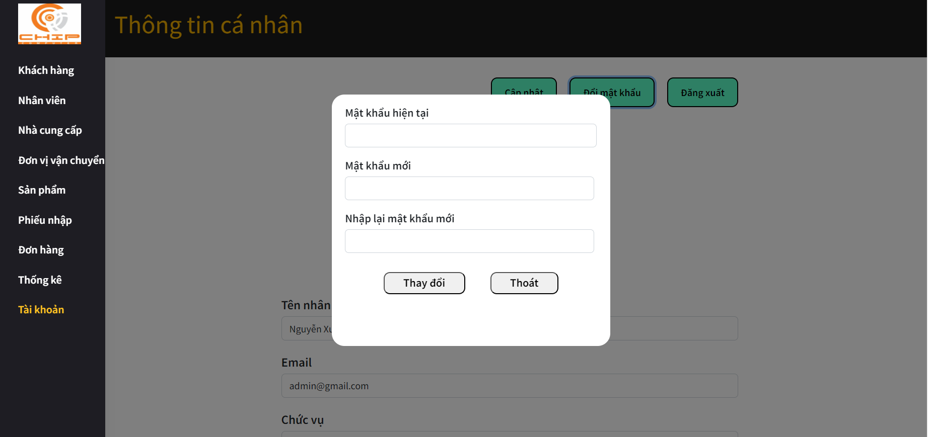

 | * Mô tả chức năng
 | - Dùng để người dùng đổi mật khẩu
 | - Người dùng nhập đầy đủ mật khẩu hiện tại, mật khẩu mới, nhập lại mật khẩu mới
 | - Khi nhấn button Thay đổi, hệ thống sẽ kiểm tra mật khẩu hiện tại đúng không
 |  | + Nếu mật khẩu sai, hiển thị lỗi và thông báo ra màn hình.
 |  | + Nếu không có lỗi,đổi mật khẩu thành công sẽ chuyển về màn hình tài khoản

